Bug Report - SauceDemo
Bug ID | Title | Description | Environment | Steps to Reproduce | Expected Result | Actual Result | Severity | Priority | Attachments | Reported By | Reported On | Assigned To | Status
BUG_ID_001 | Tombol Finish Tidak Berfungsi | Saat checkout, tombol "Finish" tidak merespons di Safari v15 | 1. Menguji Menggunakan Lenovo Thinkpad, Windows 10 (64 bit), Intel(R) Core(TM) i7-6820HQ CPU @ 2.70GHz, screen resolution: 1920 x 1080 2. Membuka dengan Browser Safari v15 | 1. Buka URL (https://www.saucedemo.com/) Aplikasi di browser. 2. Login untuk masuk ke website 3. Klik cart 4. Klik tombol checkout. 5. Masukkan informasi pengiriman. 6. Klik tombol finish | Pengguna seharusnya berhasil diarahkan ke halaman pembayaran berhasil | Pengguna saat klik Finish tidak merespon dan tidak didiarahkan halaman pembayaran berhasil | Major | P2 | 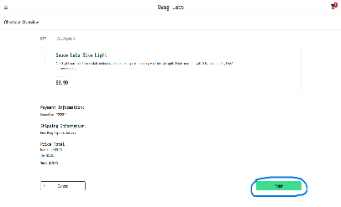 | Apri Irwansyah | 2025-03-04 | John Doe | Passed
BUG_ID_002 | Tombol Logout Tidak Berfungsi | Logout terkadang tidak berhasil di Firefox v102 | 1. Menguji Menggunakan Lenovo Thinkpad, Windows 10 (64 bit), Intel(R) Core(TM) i7-6820HQ CPU @ 2.70GHz, screen resolution: 1920 x 1080 2. Membuka dengan Browser Firefox version 102 | 1. Buka URL (https://www.saucedemo.com/) Aplikasi di browser. 2. Login untuk masuk ke website 3. Klik menu icon burger sebelah kiri 4. Klik tombol Logout | Pengguna seharusnya berhasil Logout dari website swab labs | Pengguna terkadang tidak berhasil logout saat menggunakan browser Firefox version 102 | Minor | P2 | 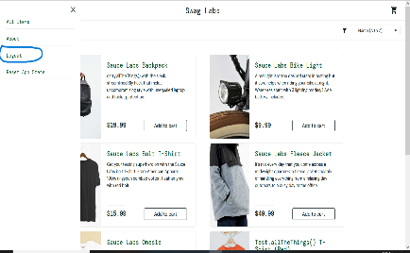 | Apri Irwansyah | 2025-03-05 | John Doe | Passed

